16 老年人口（65歳以上人口）比率
 | 16 老年人口（65歳以上人口）比率

 | 時点 2025(R7)年4月1日（毎年） |  |  |  |  |  |  | 平 均 値 |  |  |  | 34.8
 | 単位 ％，人 |  |  |  |  |  |  | 標準偏差 |  |  |  | 8.1
 | 市町村名 | 指標 | 順位 |  | #REF! | 老年人口 | 市町村名 | 指標 | 順位 |  | #REF! | 老年人口

 | 千葉県 | 27.6 |  | － |  | 1,741,728 | 八街市 | 33.1 |  | 30 |  | 22,078
 | 千葉市 | 26.2 |  | 44 |  | 258,113 | 印西市 | 24.6 |  | 48 |  | 27,550
 | 銚子市 | 40.8 |  | 15 |  | 21,842 | 白井市 | 28.9 |  | 39 |  | 17,918
 | 市川市 | 21.5 |  | 53 |  | 106,515 | 富里市 | 29.5 |  | 38 |  | 14,665
 | 船橋市 | 23.8 |  | 50 |  | 155,059 | 南房総市 | 48.0 |  | 3 |  | 16,237
 | 館山市 | 40.9 |  | 14 |  | 17,681 | 匝瑳市 | 37.4 |  | 22 |  | 12,339
 | 木更津市 | 27.7 |  | 42 |  | 37,829 | 香取市 | 38.7 |  | 19 |  | 26,757
 | 松戸市 | 25.7 |  | 46 |  | 128,723 | 山武市 | 37.8 |  | 20 |  | 18,003
 | 野田市 | 31.1 |  | 35 |  | 47,693 | いすみ市 | 43.0 |  | 8 |  | 14,835
 | 茂原市 | 34.7 |  | 27 |  | 29,729 | 大網白里市 | 35.0 |  | 26 |  | 16,620
 | 成田市 | 24.2 |  | 49 |  | 32,240 | 酒々井町 | 33.1 |  | 30 |  | 6,648
 | 佐倉市 | 33.8 |  | 29 |  | 57,055 | 栄町 | 42.7 |  | 9 |  | 8,327
 | 東金市 | 32.7 |  | 33 |  | 18,393 | 神崎町 | 36.0 |  | 25 |  | 2,022
 | 旭市 | 32.9 |  | 32 |  | 20,248 | 多古町 | 39.8 |  | 18 |  | 5,285
 | 習志野市 | 23.7 |  | 51 |  | 41,511 | 東庄町 | 41.3 |  | 13 |  | 5,168
 | 柏市 | 26.0 |  | 45 |  | 113,742 | 九十九里町 | 42.7 |  | 9 |  | 5,935
 | 勝浦市 | 47.3 |  | 4 |  | 7,110 | 芝山町 | 37.0 |  | 23 |  | 2,444
 | 市原市 | 31.0 |  | 36 |  | 82,485 | 横芝光町 | 37.8 |  | 20 |  | 8,321
 | 流山市 | 22.2 |  | 52 |  | 47,390 | 一宮町 | 32.5 |  | 34 |  | 3,993
 | 八千代市 | 24.7 |  | 47 |  | 51,100 | 睦沢町 | 42.2 |  | 12 |  | 2,753
 | 我孫子市 | 30.7 |  | 37 |  | 40,360 | 長生村 | 36.2 |  | 24 |  | 4,777
 | 鴨川市 | 39.9 |  | 17 |  | 11,955 | 白子町 | 42.5 |  | 11 |  | 4,382
 | 鎌ケ谷市 | 28.4 |  | 40 |  | 31,177 | 長柄町 | 45.2 |  | 6 |  | 2,801
 | 君津市 | 33.9 |  | 28 |  | 26,814 | 長南町 | 47.3 |  | 4 |  | 3,314
 | 富津市 | 40.0 |  | 16 |  | 16,060 | 大多喜町 | 44.7 |  | 7 |  | 3,534
 | 浦安市 | 18.8 |  | 54 |  | 32,295 | 御宿町 | 52.8 |  | 1 |  | 3,617
 | 四街道市 | 28.1 |  | 41 |  | 27,049 | 鋸南町 | 50.4 |  | 2 |  | 3,343
 | 袖ケ浦市 | 27.1 |  | 43 |  | 17,894

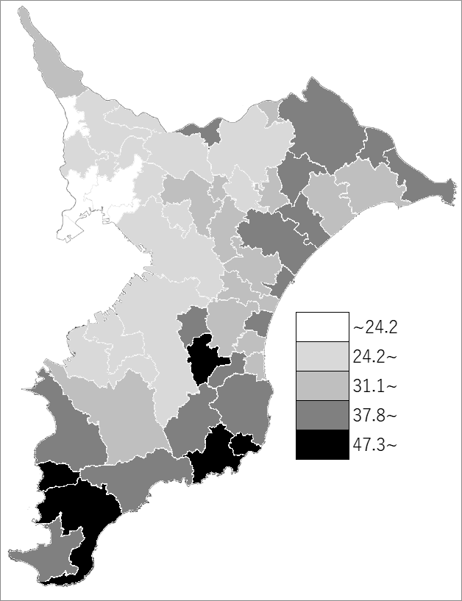
 | 千葉県の推移
 | 老年人口（右軸） | 指標
令和3年 | 1725745 | 27.3
令和4年 | 1735128 | 27.5
令和5年 | 1737620 | 27.5
令和6年 | 1742023 | 27.6
令和7年 | 1741728 | 27.6

《備 考》 ・資料出所 統計課「千葉県年齢別・町丁字別人口」 ・算出方法 老年人口(65歳以上人口)÷住民基本台帳人口

